REKAP
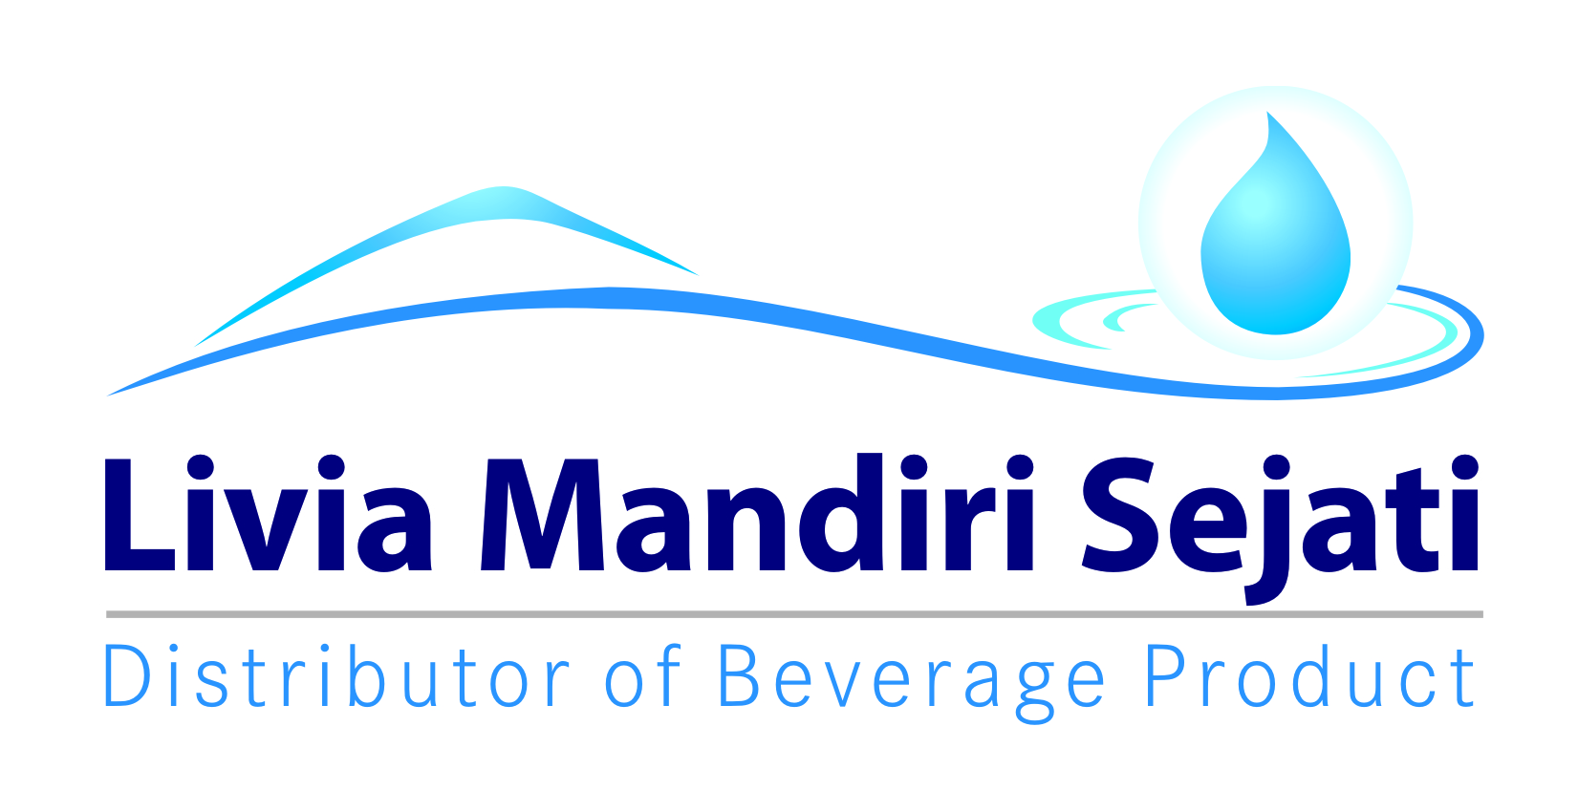
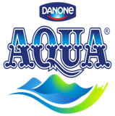
Realisasi Program Promo Bulan Ini AQUA 600 ml WS/ SO
PT Livia Mandiri Sejati
Periode 01 - 31 NOVEMBER 2021
,
Dist: PT. LIVIA MANDIRI SEJATI
NO. | WILAYAH | DEPO | QTY SALES Aq 600 ml | KLAIM TIV | KETERANGAN
1 | LMS 1 | PASURUAN | 18,916 | 27,564,425 | CLAIM BIAYA |  | MO
2 |  | PROBOLINGGO | 7,849 | 10,717,975 | CLAIM BIAYA
3 |  | SUKOREJO | 2,447 | 2,892,625 | CLAIM BIAYA
4 |  | PAITON | 960 | 672,625 | CLAIM BIAYA
5 | LMS 2 | LUMAJANG | 5,312 | 6,358,250 | CLAIM BIAYA |  | MO
6 |  | JEMBER | 2,595 | 2,872,375 | CLAIM BIAYA
7 |  | BONDOWOSO | 645 | 479,375 | CLAIM BIAYA
8 | LMS 3 | SITUBONDO | 405 | 170,625 | CLAIM BIAYA
9 |  | BANYUWANGI | 11,306 | 15,794,125 | CLAIM BIAYA |  | MO
10 |  | GENTENG | 6,208 | 7,825,125 | CLAIM BIAYA
TOTAL |  |  | 56,643 | 75,347,525
 |  |  | 0
Yang Membuat |  | Mengetahui | Mengetahui | Mengetahui | Mengetahui | Mengetahui

LELY PANGESTUTI | MONIKA TRIANA S | YONKKY DWIKA PUTRA | BELLA GLORIA UKHISIA | RENNI AMELIA | IYAN GUSTI PUTRA | MAHENDRA PURNA
ADM.FINANCE | ADM.FINANCE | RSM DISTRIBUTOR LMS | SALES SUPERVISOR TIV | SALES SUPERVISOR TIV | SALES SUPERVISOR TIV | SALES MANAGER TIV

SURAT KLAIM

No.
Telah terima dari
Uang sejumlah
Untuk pembayaran
Rp.
007/LMS.AFH/I/2021
94.000.-
Yonkky Dwika Putra
Pasuruan, 08 Januari 2021.
PT TIRTA INVESTAMA
Klaim Support Selisih Harga Pancoran Banyuwangi.
Periode 01 - 31 Desember 2020.
Sembilan puluh empat ribu rupiah.
No.
Telah terima dari
Uang sejumlah
Untuk pembayaran
Rp.
168/LMS.S&D/X/2021
79.306.500.-
Yonkky Dwika Putra
Pasuruan, 06 Oktober 2021
PT TIRTA INVESTAMA
Klaim Program Promo bulan Ini Aqua 600 ml SO/ WHS.
Periode 01 - 30 September 2021.
Tujuh puluh sembilan juta tiga ratus enam ribu lima ratus rupiah.
No.
Telah terima dari
Uang sejumlah
Untuk pembayaran
Rp.
007/LMS.AFH/I/2021
94.000.-
Yonkky Dwika Putra
Pasuruan, 08 Januari 2021.
PT TIRTA INVESTAMA
Klaim Support Selisih Harga Pancoran Banyuwangi.
Periode 01 - 31 Desember 2020.
Sembilan puluh empat ribu rupiah.
No.
Telah terima dari
Uang sejumlah
Untuk pembayaran
Rp.
215/LMS.S&D/XII/2021
75.347.525.-
Yonkky Dwika Putra
Pasuruan, 05 Desember 2021.
PT TIRTA INVESTAMA
Klaim Program Promo Bulan Ini Aqua 600 ml.
Periode 01 - 30 November 2021.
Tujuh puluh lima juta tiga ratus empat puluh tujuh ribu lima ratus dua puluh lima rupiah.

INME
